１ページ
 |  |  |  |  | 人工乾燥材生産実態調査結果

 | 【 調査対象 ： 毎年3月末で、北海道で把握している人工乾燥施設を保有している工場 】

１ 人工乾燥施設の設置工場（企業）数
○ 本調査は、令和４年度末現在で北海道が把握している１０７工場を対象に行いました。
○ 全工場を業種別にみると、製材業が６９工場（６４．５％）、木材加工業が２５工場（２３．４％）と
なっており、この２業種で全体の８７．９％を占めています。

 | 表１ 業種別人工乾燥施設の設置工場数

 | 業 種 |  |  | 製材業 |  | 木材加工業 | 木材流通業 |  | 賃乾燥業 | その他 | 合 計
 | 工場数 |  |  | 69 |  | 25 | 4 |  | 3 | 6 | 107
 | 比率(%) |  |  | 64.5 |  | 23.4 | 3.7 |  | 2.8 | 5.6 | 100

２ 人工乾燥施設の保有状況
○ 全工場が保有している人工乾燥施設は、総数で３６３基、総容量は９．７０４ｍ3です。
○ 乾燥の方式別では、蒸気式が３４４基で総容量９，４２６ｍ3、除湿式が８基で総容量１４８ｍ3
となっています。

 | 表２ 乾燥の方式別人工乾燥施設の保有状況

 | 乾燥方式 |  |  | 蒸気式 |  | 除湿式 | その他 |  | 合 計
 |  | 基 数 |  | 344 |  | 8 | 11 |  | 363
 |  |  | 比 率 (%) | 94.8 |  | 2.2 | 3.0 |  | 100.0
 |  | 総容量(m3） |  | 9,426 |  | 148 | 130 |  | 9,704
 |  |  | 比 率 (%) | 97.1 |  | 1.5 | 1.3 |  | 100.0

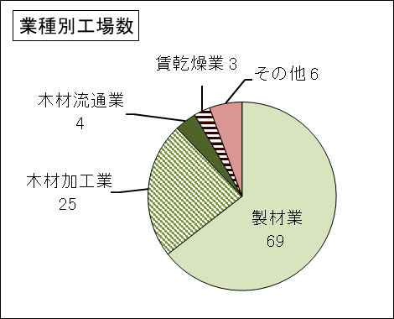 |  |  |  |  |  |  |  | 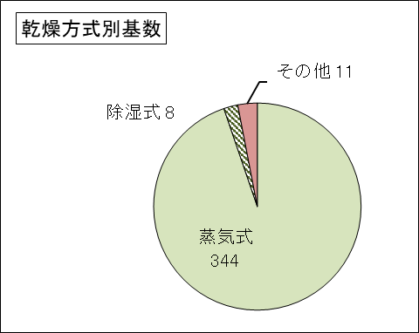

２ページ
３ 人工乾燥材生産実績
（１）全 般
○ 令和４年度の人工乾燥材の生産量は約２４３千ｍ3で、全道の製材出荷量（約７０８千ｍ3）のうち、人工乾燥材
の割合（乾燥材比率）は３４．３％となりました。
○ 樹種別の生産量では、カラマツが約１１５千ｍ3（４７．１％）と最も多く、次いでエゾ・トドが約１０５千ｍ3（４３．２％）
となっています。

 | 表３－１－１ 人工乾燥材生産実績
 |  |  |  |  |  |  |  |  |  |  |  |  |  |  |  |  |  |  | （単位：ｍ3、％）
 |  |  | 区分 | 人工乾燥材生産量 |  |  |  |  |  | 製 材 出 荷 量 |  |  |  |  |  | 乾燥材比率
 |  |  |  | 建築用材 |  | 建築用材 |  | 計 |  | 建築用材 |  | 建築用材 |  | 計 |  | 建築 | 建築用 | 全体
 | 年度 |  |  |  |  | 以 外 |  |  |  |  |  | 以 外 |  |  |  | 用材 | 材以外
 | H25 | 数 量 |  | 99,995 |  | 154,312 |  | 254,307 |  | 260,359 |  | 630,203 |  | 890,562 |  | 38.4 | 24.5 | 28.6
 |  | 比 率 |  | 39.3 |  | 60.7 |  | 100.0 |  | 29.2 |  | 70.8 |  | 100.0 |  | － | － | －
 | 26 | 数 量 |  | 96,241 |  | 157,143 |  | 253,384 |  | 239,316 |  | 662,758 |  | 902,074 |  | 40.2 | 23.7 | 28.1
 |  | 比 率 |  | 38.0 |  | 62.0 |  | 100.0 |  | 26.5 |  | 73.5 |  | 100.0 |  | － | － | －
 | 27 | 数 量 |  | 90,509 |  | 177,054 |  | 267,563 |  | 220,028 |  | 625,831 |  | 845,859 |  | 41.1 | 28.3 | 31.6
 |  | 比 率 |  | 33.8 |  | 66.2 |  | 100.0 |  | 26.0 |  | 74.0 |  | 100.0 |  | － | － | －
 | 28 | 数 量 |  | 92,154 |  | 186,106 |  | 278,260 |  | 216,017 |  | 646,220 |  | 862,237 |  | 42.7 | 28.8 | 32.3
 |  | 比 率 |  | 33.1 |  | 66.9 |  | 100.0 |  | 25.1 |  | 74.9 |  | 100.0 |  | － | － | －
 | 29 | 数 量 |  | 82,174 |  | 197,539 |  | 279,713 |  | 229,009 |  | 659,298 |  | 888,307 |  | 35.9 | 30.0 | 31.5
 |  | 比 率 |  | 29.4 |  | 70.6 |  | 100.0 |  | 25.8 |  | 74.2 |  | 100.0 |  | － | － | －
 | 30 | 数 量 |  | 85,339 |  | 211,665 |  | 297,004 |  | 230,868 |  | 630,056 |  | 860,924 |  | 37.0 | 33.6 | 34.5
 |  | 比 率 |  | 28.7 |  | 71.3 |  | 100.0 |  | 26.8 |  | 73.2 |  | 100.0 |  | － | － | －
 | R元 | 数 量 |  | 82,757 |  | 178,218 |  | 260,975 |  | 210,810 |  | 569,667 |  | 780,477 |  | 39.3 | 31.3 | 33.4
 |  | 比 率 |  | 31.7 |  | 68.3 |  | 100.0 |  | 27.0 |  | 73.0 |  | 100.0 |  | － | － | －
 | 2 | 数 量 |  | 82,796 |  | 126,606 |  | 209,402 |  | 199,001 |  | 452,052 |  | 651,053 |  | 41.6 | 28.0 | 32.2
 |  | 比 率 |  | 39.5 |  | 60.5 |  | 100.0 |  | 30.6 |  | 69.4 |  | 100.0 |  | － | － | －
 | 3 | 数 量 |  | 94,080 |  | 167,588 |  | 261,668 |  | 232,660 |  | 546,096 |  | 778,756 |  | 40.4 | 30.7 | 33.6
 |  | 比 率 |  | 36.0 |  | 64.0 |  | 100.0 |  | 29.9 |  | 70.1 |  | 100.0 |  | － | － | －
 | 4 | 数 量 |  | 81,798 |  | 161,411 |  | 243,209 |  | 201,787 |  | 506,647 |  | 708,434 |  | 40.5 | 31.9 | 34.3
 |  | 比 率 |  | 33.6 |  | 66.4 |  | 100.0 |  | 28.5 |  | 71.5 |  | 100.0 |  | － | － | －

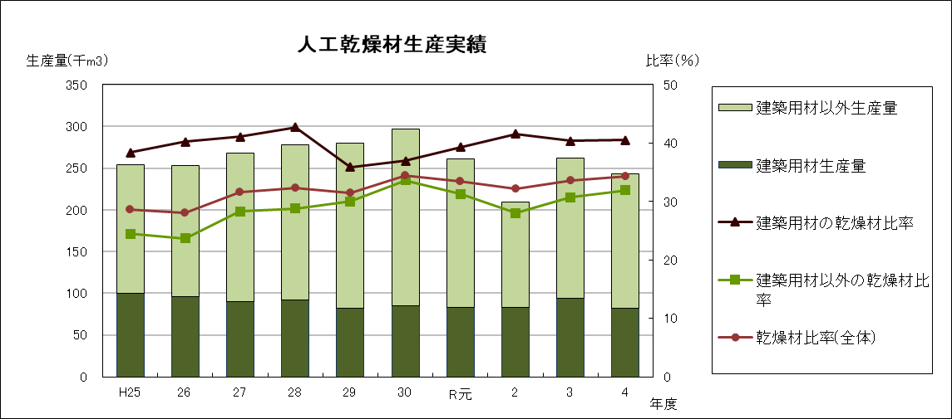

 | 表３－１－２ 樹種別再掲
 |  |  |  |  |  |  |  |  |  |  |  |  |  |  |  |  |  | （単位：ｍ3、％）
 | 区 分 |  |  | 国 産 材 |  |  |  |  |  |  | 輸 入 材 |  |  |  |  | 合 計
 |  |  |  | カラマツ | エゾ・トド |  | その他針葉樹 |  | 広葉樹 | 計 | 針葉樹 |  | 広葉樹 |  | 計
 | 数 量 |  |  | 114,643 | 105,013 |  | 7,302 |  | 7,546 | 234,504 | 1,531 |  | 7,174 |  | 8,705 | 243,209
 | 比 率 |  |  | 47.1 | 43.2 |  | 3.0 |  | 3.1 | 96.4 | 0.6 |  | 2.9 |  | 3.6 | 100.0

３ページ
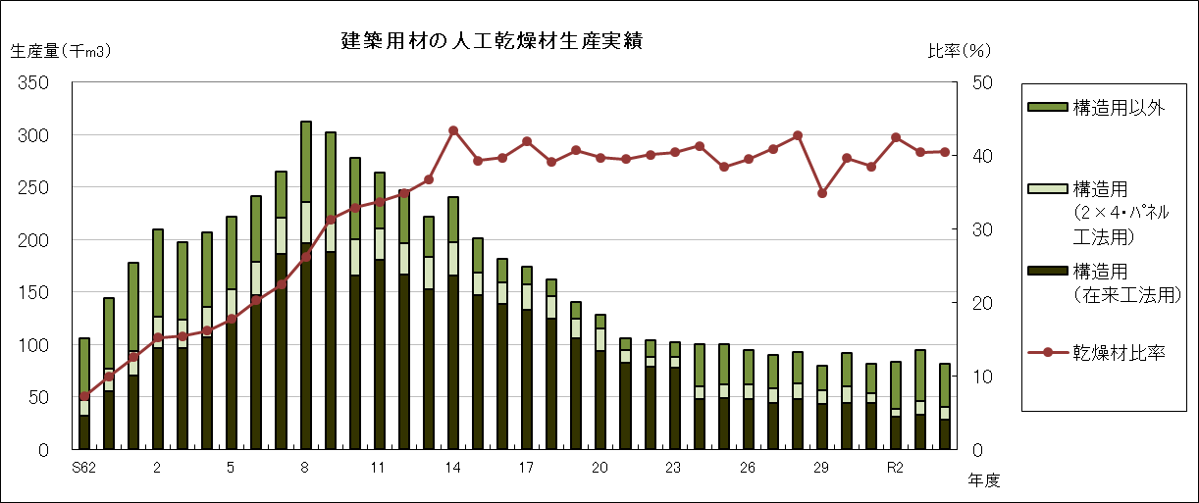
（２）建築用材
○ 令和４年度の建築用材の人工乾燥材生産量は約８２千ｍ3です。
○ 令和４年度の建築用材出荷量（約２０２千ｍ3）に占める人工乾燥材の割合（乾燥材比率）は４０．５％で、
前年度より０．１ポイント増加しました。
○ 樹種別の生産量では、エゾ・トドが最も多く、約６７千ｍ3で８１．８％を占めています。

 | 表３－２－１ 建築用材の人工乾燥材生産実績 |  |  |  |  |  |  |  |  |  |  |  | （単位：ｍ3、％）

 |  | 区分 |  |  |  |  |  |  |  |  |  | 建築用材 |  | 乾燥材 比 率
 |  |  |  | 人工乾燥材生産量 |  |  |  |  |  |  |  | 出 荷 量
 | 年度 |  |  | 構 造 用 |  |  |  |  | 構造用以外 |  | 合 計
 |  |  |  | 在来工法用 | 2×4(ﾊﾟﾈﾙ) 工法用 | パネル工法用 | 小 計 | 比率 |  | 比率 | Ａ | Ｂ |  | A/B
 |  |  | 62 | 31,475 | 15,440 | - | 46,915 | 44.4 | 58,640 | 55.6 | 105,555 | 1,459,000 |  | 7.2
 |  |  | 63 | 55,321 | 20,928 | - | 76,249 | 52.9 | 67,915 | 47.1 | 144,164 | 1,460,000 |  | 9.9
 | H |  | 元 | 69,764 | 23,750 | - | 93,514 | 52.6 | 84,398 | 47.4 | 177,912 | 1,419,000 |  | 12.5
 |  |  | 2 | 96,138 | 30,498 | - | 126,636 | 60.6 | 82,473 | 39.4 | 209,109 | 1,378,000 |  | 15.2
 |  |  | 3 | 96,622 | 27,222 | - | 123,844 | 62.7 | 73,612 | 37.3 | 197,456 | 1,279,000 |  | 15.4
 |  |  | 4 | 107,017 | 28,765 | - | 135,782 | 65.8 | 70,548 | 34.2 | 206,330 | 1,282,000 |  | 16.1
 |  |  | 5 | 122,547 | 29,525 | - | 152,072 | 68.6 | 69,650 | 31.4 | 221,722 | 1,251,000 |  | 17.7
 |  |  | 6 | 147,055 | 31,661 | - | 178,716 | 74.1 | 62,555 | 25.9 | 241,271 | 1,190,000 |  | 20.3
 |  |  | 7 | 186,452 | 34,031 | - | 220,483 | 83.3 | 44,167 | 16.7 | 264,650 | 1,182,000 |  | 22.4
 |  |  | 8 | 196,604 | 38,838 | - | 235,442 | 75.4 | 76,713 | 24.6 | 312,155 | 1,192,000 |  | 26.2
 |  |  | 9 | 187,804 | 28,526 | - | 216,330 | 71.7 | 85,239 | 28.3 | 301,569 | 962,000 |  | 31.3
 |  |  | 10 | 165,425 | 34,567 | - | 199,992 | 72.0 | 77,926 | 28.0 | 277,918 | 846,000 |  | 32.9
 |  |  | 11 | 180,040 | 30,385 | - | 210,425 | 79.9 | 52,985 | 20.1 | 263,410 | 782,000 |  | 33.7
 |  |  | 12 | 166,599 | 29,590 | - | 196,189 | 79.5 | 50,694 | 20.5 | 246,883 | 710,000 |  | 34.8
 |  |  | 13 | 152,220 | 30,773 | - | 182,993 | 82.5 | 38,929 | 17.5 | 221,922 | 605,000 |  | 36.7
 |  |  | 14 | 165,908 | 31,668 | - | 197,576 | 82.4 | 42,171 | 17.6 | 239,747 | 553,000 |  | 43.4
 |  |  | 15 | 147,199 | 21,286 | - | 168,485 | 83.8 | 32,691 | 16.2 | 201,176 | 511,586 |  | 39.3
 |  |  | 16 | 138,109 | 20,961 | - | 159,070 | 87.8 | 22,094 | 12.2 | 181,164 | 456,491 |  | 39.7
 |  |  | 17 | 133,102 | 24,381 | - | 157,483 | 90.5 | 16,484 | 9.5 | 173,967 | 415,428 |  | 41.9
 |  |  | 18 | 124,796 | 21,016 | - | 145,812 | 89.9 | 16,384 | 10.1 | 162,196 | 414,390 |  | 39.1
 |  |  | 19 | 105,718 | 18,216 | - | 123,934 | 88.3 | 16,456 | 11.7 | 140,390 | 345,056 |  | 40.7
 |  |  | 20 | 93,757 | 21,338 | - | 115,095 | 89.6 | 13,294 | 10.4 | 128,389 | 323,511 |  | 39.7
 |  |  | 21 | 81,977 | 12,472 | - | 94,449 | 89.6 | 10,960 | 10.4 | 105,409 | 266,945 |  | 39.5
 |  |  | 22 | 78,493 | 9,673 | - | 88,166 | 84.8 | 15,841 | 15.2 | 104,007 | 259,090 |  | 40.1
 |  |  | 23 | 77,709 | 9,763 | - | 87,472 | 86.1 | 14,085 | 13.9 | 101,557 | 251,212 |  | 40.4
 |  |  | 24 | 47,527 | 12,059 | - | 59,586 | 59.8 | 40,131 | 40.2 | 99,717 | 241,724 |  | 41.3
 |  |  | 25 | 48,269 | 3,739 | - | 52,008 | 57.9 | 37,876 | 42.1 | 89,884 | 260,359 |  | 34.5
 |  |  | 26 | 47,480 | 3,910 | 10,111 | 51,390 | 60.9 | 32,999 | 39.1 | 84,389 | 239,316 |  | 35.3
 |  |  | 27 | 44,482 | 1,979 | 11,852 | 58,313 | 64.8 | 31,686 | 35.2 | 89,999 | 220,028 |  | 40.9
 |  |  | 28 | 47,544 | 2,857 | 12,362 | 62,763 | 68.1 | 29,427 | 31.9 | 92,190 | 216,017 |  | 42.7
 |  |  | 29 | 43,152 | 863 | 12,326 | 56,341 | 70.5 | 23,625 | 29.5 | 79,966 | 229,009 |  | 34.9
 |  |  | 30 | 44,216 | 1,319 | 14,534 | 60,069 | 65.6 | 31,464 | 34.4 | 91,533 | 230,868 |  | 39.6
 | R |  | 元 | 43,656 | 1,062 | 8,340 | 53,058 | 65.4 | 28,106 | 34.6 | 81,164 | 210,810 |  | 38.5
 |  |  | 2 | 31,102 | 862 | 6,727 | 38,691 | 46.7 | 44,105 | 53.3 | 82,796 | 195,267 |  | 42.4
 |  |  | 3 | 32,664 | 3,488 | 9,554 | 45,706 | 48.6 | 48,374 | 51.4 | 94,080 | 232,660 |  | 40.4
 |  |  | 4 | 27,670 | 3,129 | 9,152 | 39,951 | 48.8 | 41,847 | 51.2 | 81,798 | 201,787 |  | 40.5
 | ※平成25年度調査より、「2×4パネル工法用」を「2×4工法用」と「パネル工法用」に区分。

５ページ
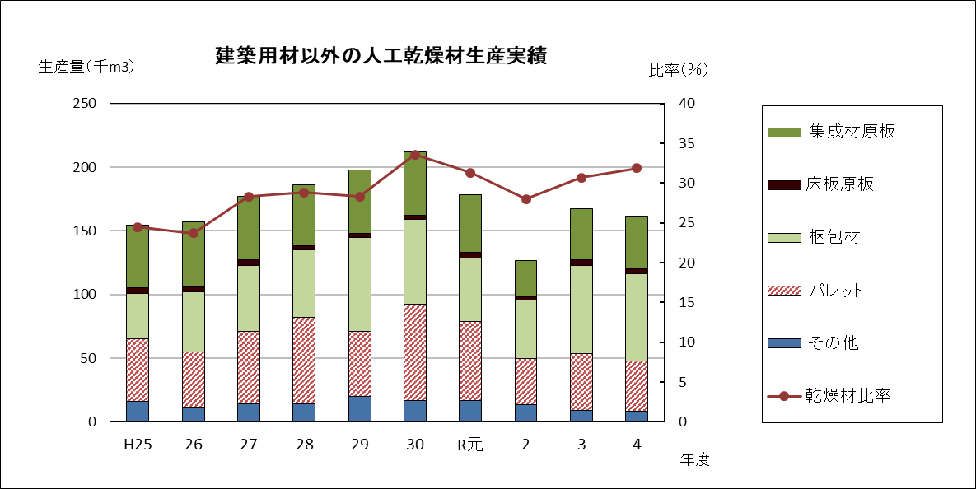
（３）建築用材以外
○ 令和４年度の建築用材以外の人工乾燥材生産量は約１６１千ｍ3です。
○ 令和４年度の建築用材以外の製材出荷量（約５０７千ｍ3）のうち、人工乾燥材の割合（乾燥材比率）は３１．９％で、
前年度より１．２ポイント増加しました。
○ 生産量の主な内訳は、梱包材が約６９千ｍ3（４２．７％）、集成材原板が約４１千ｍ3 （２５．６％）パレットが約３９千ｍ3
（２４．３％）となっています。
○ 樹種別の生産量では、カラマツが最も多く、約１１３千ｍ3で６９．７％となっています。

 | 表３－３－１ 建築用材以外の人工乾燥材生産実績
 |  |  |  |  |  |  |  |  |  |  | （単位：ｍ3、％）
 |  |  |  |  |  |  |  |  |  | 建築用材以外 |  | 乾燥材比率 Ａ/Ｂ
 |  |  | 区分 | 人 工 乾 燥 材 生 産 量 |  |  |  |  |  | の製材出荷量 Ｂ
 | 年度 |  |  | 集成材原板 | 床板原板 | 梱包材 | パレット | その他 | 合 計 Ａ
 | H25 | 数 量 |  | 49,115 | 4,639 | 35,466 | 48,831 | 16,261 | 154,312 | 630,203 |  | 24.5
 |  | 比 率 |  | 31.8 | - | 23.0 | 31.6 | 10.5 | 96.9 | － |  | －
 | 26 | 数 量 |  | 51,225 | 4,096 | 47,236 | 43,952 | 10,634 | 157,143 | 662,758 |  | 23.7
 |  | 比 率 |  | 32.6 | - | 30.1 | 27.9 | 6.8 | 97.4 | － |  | －
 | 27 | 数 量 |  | 50,045 | 4,133 | 51,901 | 56,960 | 14,015 | 177,054 | 625,831 |  | 28.3
 |  | 比 率 |  | 28.3 | 2.3 | 29.3 | 32.3 | 7.9 | 100.1 | － |  | －
 | 28 | 数 量 |  | 47,566 | 3,566 | 52,894 | 67,967 | 14,113 | 186,106 | 646,220 |  | 28.8
 |  | 比 率 |  | 25.6 | 1.9 | 28.3 | 36.5 | 7.6 | 99.9 | － |  | －
 | 29 | 数 量 |  | 49,653 | 3,036 | 73,889 | 50,845 | 20,116 | 197,539 | 659,298 |  | 30.0
 |  | 比 率 |  | 25.1 | 1.5 | 37.4 | 25.7 | 10.2 | 99.9 | － |  | －
 | 30 | 数 量 |  | 49,589 | 3,001 | 66,802 | 75,320 | 16,953 | 211,665 | 630,056 |  | 33.6
 |  | 比 率 |  | 23.4 | 1.4 | 31.6 | 35.6 | 8.0 | 100.0 | － |  | －
 | R元 | 数 量 |  | 45,308 | 4,128 | 50,150 | 61,722 | 16,910 | 178,218 | 569,667 |  | 31.3
 |  | 比 率 |  | 25.4 | 2.3 | 28.1 | 34.6 | 9.5 | 99.9 | － |  | －
 | 2 | 数 量 |  | 28,641 | 2,679 | 45,676 | 36,304 | 13,304 | 126,604 | 452,052 |  | 28.0
 |  | 比 率 |  | 22.6 | 2.1 | 36.1 | 28.7 | 10.5 | 100.0 | － |  | －
 | 3 | 数 量 |  | 40,232 | 4,868 | 68,724 | 44,847 | 8,917 | 167,588 | 546,096 |  | 30.7
 |  | 比 率 |  | 24.0 | 2.9 | 41.0 | 26.8 | 5.3 | 100.0 | － |  | －
 | 4 | 数 量 |  | 41,274 | 3,772 | 68,849 | 39,212 | 8,304 | 161,411 | 506,647 |  | 31.9
 |  | 比 率 |  | 25.6 | 2.3 | 42.7 | 24.3 | 5.1 | 100.0 | － |  | －
 | ※「床板原板」については、平成25年度からの調査。

７ページ
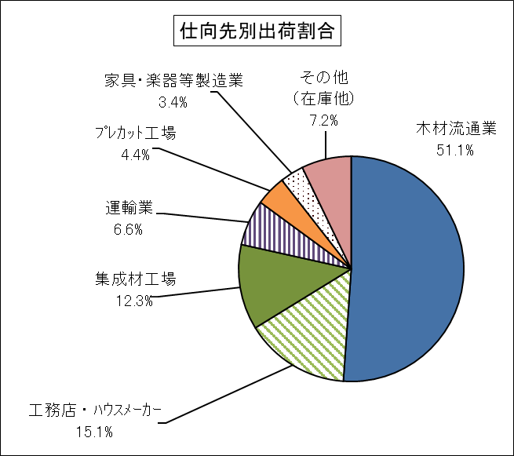
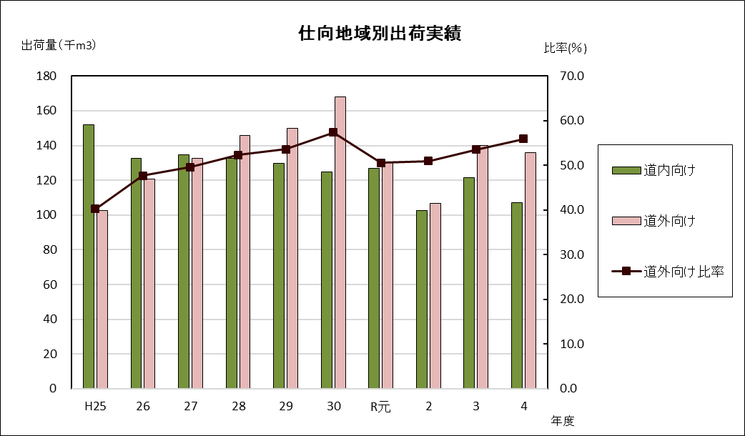
２ 仕向け先別出荷実績
○ 令和４年度の仕向け先別出荷量は、木材流通業向けが約１２４千ｍ3（５１．１％）と最も多く、次いで工務店・
ハウスメーカー向けが約３７千ｍ3（１５．１％）となっています。
○ 地域別では、道内向けが約１０７千ｍ3で４４．１％、道外向けが約１３６千ｍ3で５５．９％となっており、
ほぼ前年同様の比率となっています。

 | 表４ 仕向先別実績
 |  |  |  |  |  |  |  |  |  |  |  | （単位：ｍ3、％）
 | 区 分 |  | 木材流通業 | 工務店 ･ ﾊｳｽﾒｰｶｰ | 集成材工場 | 運輸業 | ﾌﾟﾚｶｯﾄ工場 | 家具・楽器等製造業 | その他 （在庫他） | 合 計 | 比 率
 | 道内向け | 数量 | 36,634 | 23,743 | 22,347 | - | 10,650 | 2,911 | 10,904 | 107,189 | 44.1
 |  | 比率 | 34.2 | 22.2 | 20.8 | ｰ | 9.9 | 2.7 | 10.2 | 100.0 | -
 | 道外向け | 数量 | 87,702 | 12,988 | 7,470 | 16,012 |  | 5,358 | 6,490 | 136,020 | 55.9
 |  | 比率 | 64.5 | 9.5 | 5.5 | 11.8 | 0.0 | 3.9 | 4.8 | 100.0 | -
 | 合 計 | 数量 | 124,336 | 36,731 | 29,817 | 16,012 | 10,650 | 8,269 | 17,394 | 243,209 | 100.0
 |  | 比率 | 51.1% | 15.1% | 12.3% | 6.6% | 4.4% | 3.4% | 7.2% | 100.0% | -

